图纸信息表
页码 | 表格名称 | 字段名称 | 字段值 | 标准字段名 | 标准字段值
1 | 阀门参数表 | ID | 2RRI2301VN,2RRI2202VN,2RRI1312VN,2RRI1221VN,1RRI2321VN,1RRI2222VN,1RRI1332VN,1RRI1224VN,1RRI1201VN,2RRI2312VN,2RRI2221VN,2RRI1321VN,2RRI1222VN,1RRI2332VN,1RRI2224VN,1RRI2201VN,1RRI1301VN,1RRI1202VN,2RRI2321VN,2RRI2222VN,2RRI1332VN,2RRI1224VN,2RRI1201VN,1RRI2301VN,1RRI2202VN,1RRI1312VN,1RRI1221VN,2RRI2332VN,2RRI2224VN,2RRI2201VN,2RRI1301VN,2RRI1202VN,1RRI2312VN,1RRI2221VN,1RRI1321VN,1RRI1222VN | 功能位置编码 | 2RRI2301VN,2RRI2202VN,2RRI1312VN,2RRI1221VN,1RRI2321VN,1RRI2222VN,1RRI1332VN,1RRI1224VN,1RRI1201VN,2RRI2312VN,2RRI2221VN,2RRI1321VN,2RRI1222VN,1RRI2332VN,1RRI2224VN,1RRI2201VN,1RRI1301VN,1RRI1202VN,2RRI2321VN,2RRI2222VN,2RRI1332VN,2RRI1224VN,2RRI1201VN,1RRI2301VN,1RRI2202VN,1RRI1312VN,1RRI1221VN,2RRI2332VN,2RRI2224VN,2RRI2201VN,2RRI1301VN,2RRI1202VN,1RRI2312VN,1RRI2221VN,1RRI1321VN,1RRI1222VN | 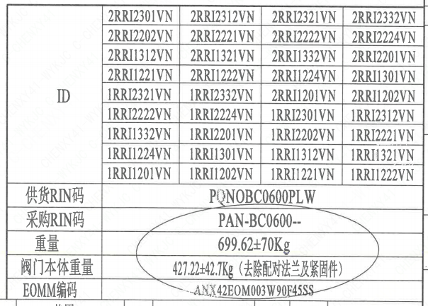
1 | 阀门参数表 | 供货RIN码 | PQNOBC0600PLW | 供货RIN码 | PQNOBC0600PLW
1 | 阀门参数表 | 采购RIN码 | PAN-BC0600-- | 采购RIN码 | PAN-BC0600--
1 | 阀门参数表 | 重量 | 699.62±70Kg
1 | 阀门参数表 | 阀门本体重量 | 427.22±42.7Kg（去除配对法兰及紧固件）
1 | 阀门参数表 | EOMM编码 | ANX42EOM003W90F45SS
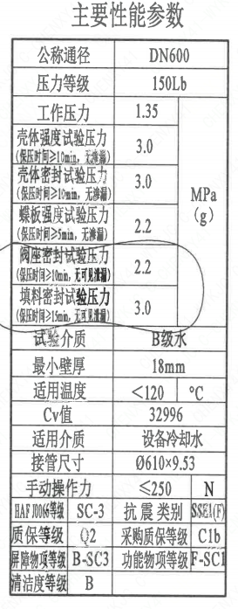
1 | 主要性能参数 | 公称通径 | DN600 | 阀门入口口径 | DN600
 |  |  |  | 阀门出口口径 | DN600
1 | 主要性能参数 | 压力等级 | 150Lb
1 | 主要性能参数 | 工作压力 | 1.35
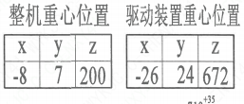
1 | 主要性能参数 | 壳体强度试验压力（保压时间≥10min，无渗漏） | 3.0
1 | 主要性能参数 | 壳体密封试验压力（保压时间≥10min，无渗漏） | 3.0
1 | 主要性能参数 | 蝶板强度试验压力（保压时间≥5min，无渗漏） | 2.2
1 | 主要性能参数 | 阀座密封试验压力（保压时间≥10min，无可见泄漏） | 2.2
1 | 主要性能参数 | 填料密封试验压力（保压时间≥15mm，无可见泄漏） | 3.0
1 | 主要性能参数 | 试验介质 | B级水
1 | 主要性能参数 | 最小壁厚 | 18mm
1 | 主要性能参数 | 适用温度 | ＜120
1 | 主要性能参数 | Cv值 | 32996 | 设计要求流量系数 | 32996
1 | 主要性能参数 | 适用介质 | 设备冷却水 | 流体介质 | N
1 | 主要性能参数 | 接管尺寸 | ∅610×9.53 | 入口接管外径 | 610
 |  |  |  | 入口接管壁厚 | 9.53
 |  |  |  | 出口接管外径 | 610
 |  |  |  | 出口接管壁厚 | 9.53
1 | 主要性能参数 | 手动操作力 | ≤250N
1 | 主要性能参数 | HAF J0066等级 | SC-3 | 核安全等级（阀门本体） | SC-3
1 | 主要性能参数 | 抗震类别 | SSE1(F) | 抗震要求 | SSE1
 |  |  |  | 抗震分类 | F
1 | 主要性能参数 | 质保等级 | Q2 | 物项质保等级 | Q2
1 | 主要性能参数 | 采购质保等级 | C1b
1 | 主要性能参数 | 屏障物项等级 | B-SC3 | 屏障物项分级 | B-SC3
1 | 主要性能参数 | 功能物项等级 | F-SC1 | 功能物项分级（可运行性） | F-SC1
 |  |  |  | 功能物项分级（完整性） | F-SC1
1 | 主要性能参数 | 清洁度等级 | B | 清洁度等级 | B
1 | 阀门重心信息表 | 整机重心位置 | （-8,7,200）
1 | 阀门重心信息表 | 驱动装置重心位置 | （-26,24,672）

材料清单
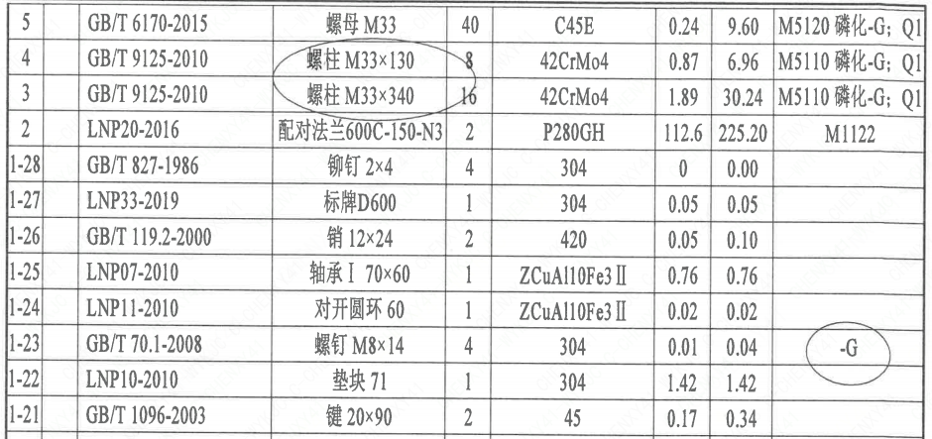
页码 | 序号 | 幅面 | 代号 | 名称 | 数量 | 材料 | 单件 | 总计 | 备注
1 | 1 |  | HCB01-DN600-ZZT | 手动蝶阀 | 1 | H-G-600H3D371X-150Ct | 0.1 | 0.10
1 | 1-1 |  | LNB31-2007 | 减摩调整垫40 | 1 | ZCuAl10Fe3Ⅱ | 0.1 | 0.10
1 | 1-2 |  | GB/T 5781-2000 | 螺栓 M16×50 | 6 | 42CrMo4 | 0.04 | 0.24 | M5110 磷化-G; Q1
1 | 1-3 |  | GB/T 855-1988 | 垫圈12 | 6 | 304 | 0 | 0.00
1 | 1-4 |  | LNP12-2010 | 端盖144 | 1 | P280GH | 2.5 | 2.50 | M1122;G
1 | 1-5 |  | LNP06-2010 | O形圈88×3.5 | 1 | EPDM | 0.01 | 0.01
1 | 1-6 |  | LNT11-2010 | 对开圆环60 | 1 | ZCuAl10Fe3Ⅱ | 0.02 | 0.02
1 | 1-7 |  | LNP09-2010 | 轴承Ⅲ70×70 | 1 | ZCuAl10Fe3Ⅱ | 1.05 | 1.05
1 | 1-8 |  | LNP05-2010 | 下阀轴600-N3 | 1 | X6CrNiCu17-04 | 7.5 | 7.50 | M5110;G
1 | 1-9 |  | LNP02-2010 | 蝶板600-150-N3 | 1 | Z3CN20-09M | 65.5 | 65.50 | M3402
1 | 1-10 |  | BLNP04-2010 | 阀轴600-N3 | 1 | X6CrNiCu17-04 | 13.2 | 13.20 | M5110;G
1 | 1-11 |  | LNP03-2010 | 阀座600 | 1 | EPDM | 2.56 | 2.56
1 | 1-12 |  | LNP01-2010 | 阀体600-150-N3 | 1 | 20Mn5M | 122.4 | 122.40 | M1112
1 | 1-13 |  | LNP08-2010 | 轴承Ⅱ70×42.5 | 1 | ZCuAl10Fe3Ⅱ | 0.69 | 0.69
1 | 1-14 |  | LNP06-2010 | O形圈76×3.5 | 2 | EPDM | 0.01 | 0.02
1 | 1-15 |  | LNP06-2010 | O形圈88×3.5 | 1 | EPDM | 0.01 | 0.01
1 | 1-16 |  | GB/T 9125-2010 | 螺柱M20×85 | 12 | 35CrMoA | 0.17 | 2.04 | 磷化-G
1 | 1-17 |  | GB/T 855-1988 | 垫圈20 | 12 | 304 | 0 | 0.00
1 | 1-18 |  | GB/T 6170-2015 | 螺母M20 | 12 | 45 | 0.05 | 0.60 | 磷化-G
1 | 1-19 |  | H3SQ C8000A-Ø70 | 蜗杆传动装置 | 1 | 成品 | 206 | 206.00 | -G
1 | 1-20 |  | GB/T 825-1988 | 螺钉 M12 | 1 | 20 | 0.05 | 0.05 | 磷化-G
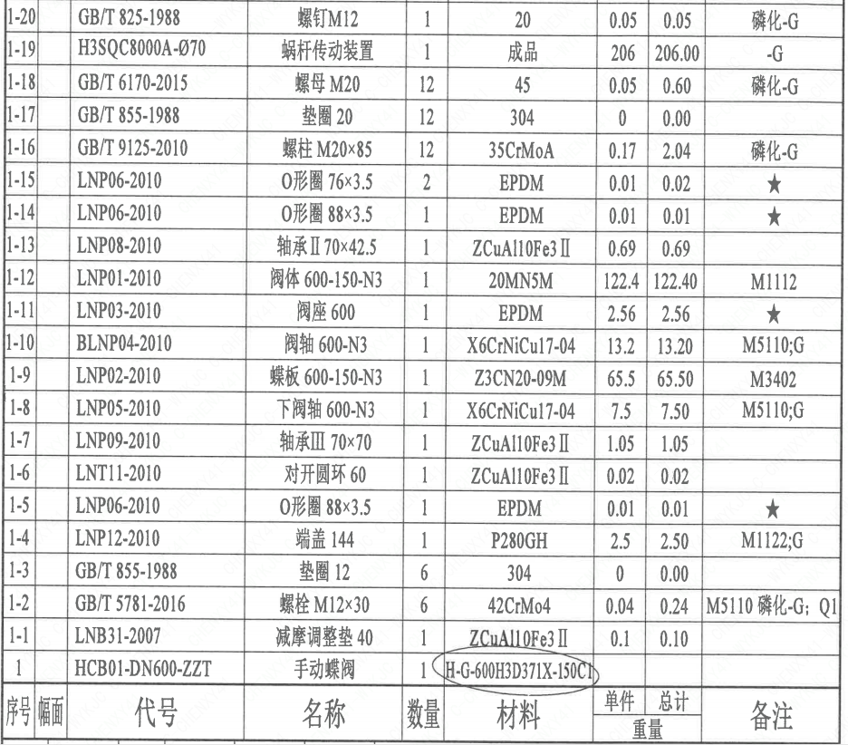
1 | 1-21 |  | GB/T 1096-2003 | 键 20×90 | 2 | 45 | 0.17 | 0.34
1 | 1-22 |  | LNP10-2010 | 垫块71 | 1 | 304 | 1.42 | 1.42
1 | 1-23 |  | GB/T 70.1-2008 | 螺钉 M8×14 | 4 | 304 | 0.01 | 0.04 | -G
1 | 1-24 |  | LNP11-2010 | 对开圆环60 | 1 | ZCuAl10Fe3Ⅱ | 0.02 | 0.02
1 | 1-25 |  | LNP07-2010 | 轴承Ⅰ70×60 | 1 | ZCuAl10Fe3Ⅱ | 0.76 | 0.76
1 | 1-26 |  | GB/T 119.2-2000 | 销12×24 | 2 | 420 | 0.05 | 0.10
1 | 1-27 |  | LNP33-2019 | 标牌D600 | 1 | 304 | 0.05 | 0.05
1 | 1-28 |  | GB/T 827-1986 | 铆钉2×4 | 4 | 304 | 0 | 0.00
1 | 2 |  | LNP20-2016 | 配对法兰600C-150-N3 | 2 | P280GH | 112.6 | 225.20 | M1122
1 | 3 |  | GB/T 9125-2010 | 螺柱 M33×340 | 16 | 42CrMo4 | 1.89 | 30.24 | M5110 磷化-G; Q1
1 | 4 |  | GB/T 9125-2010 | 螺柱 M33×130 | 8 | 42CrMo4 | 0.87 | 6.96 | M5110 磷化-G; Q1
1 | 5 |  | GB/T 6170-2015 | 螺母 M33 | 40 | C45E | 0.24 | 9.60 | M5120 磷化-G; Q1
1 | 6 |  | GB/T 855-1988 | 垫圈33 | 40 | 304 | 0.01 | 0.40

技术要求
页码 | 字段名称 | 内容
1 | 技术要求-1 | 1、产品设计、制造、检验应符合《核岛蝶阀技术规格书（ANX47500019DNHX44DS）》、《核岛蝶阀采购要求及清单（核岛系统）（ANX47500019DNHX44GN）》及《核岛蝶阀采购要求及清单（常规岛系统）（ANX40000006DCCJ44GN）》 的规定；
1 | 技术要求-2 | 2、法兰符合ASME B16.5的规定：
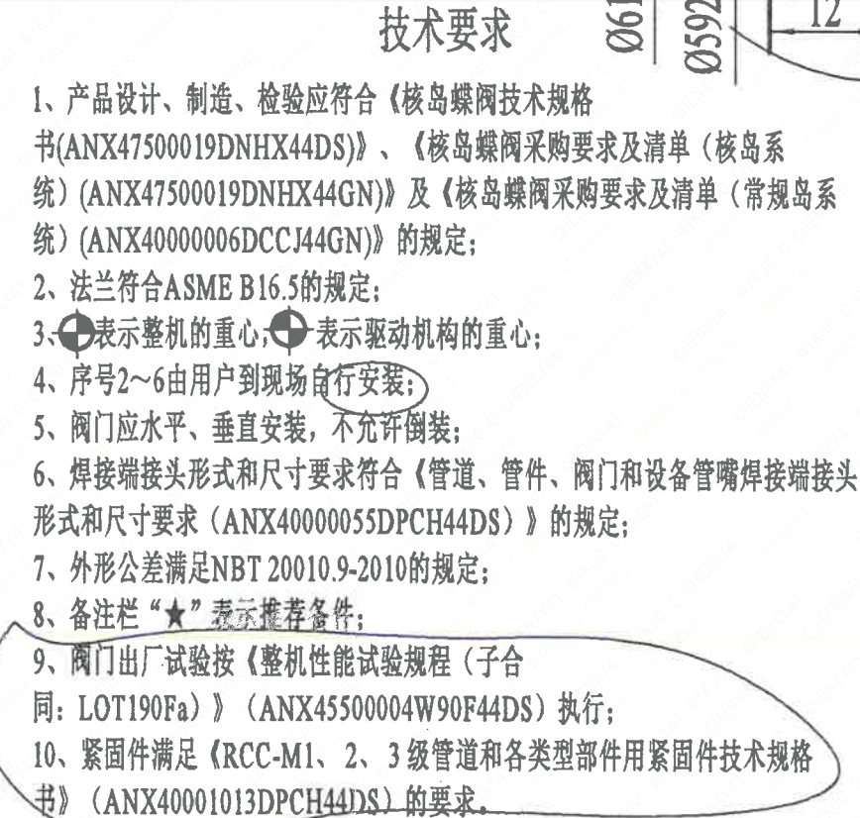
1 | 技术要求-3 | 3、表示整机的重心，表示驱动机构的重心；
1 | 技术要求-4 | 4、序号2~6由用户到现场自行安装；
1 | 技术要求-5 | 5、阀门应水平、垂直安装，不充许倒装：
1 | 技术要求-6 | 6、焊接端接头形式和尺寸要求符合《管道、管件、阀门和设备管嘴焊接端接头形式和尺寸要求（ANX40000055DPCH44DS）》的规定；
1 | 技术要求-7 | 7、外形公差满足NBT20010.9-2010的规定；
1 | 技术要求-8 | 8、备注栏“★”表示推荐备件；
1 | 技术要求-9 | 9、阀门出厂试验按《整机性能试验规程（子合同：LOT190Fa）） （ANX45500004W90F44DS） 执行；
1 | 技术要求-10 | 10、紧固件满足《RCC-M1、2、3级管道和各类型部件用紧固件技术规格书》（ANX40001013DPCH44DS）的要求。
1 | 采购要求及清单文件编码 | ANX47500019DNHX44GN
1 | 采购要求及清单文件编码 | ANX40000006DCCJ44GN

图签栏
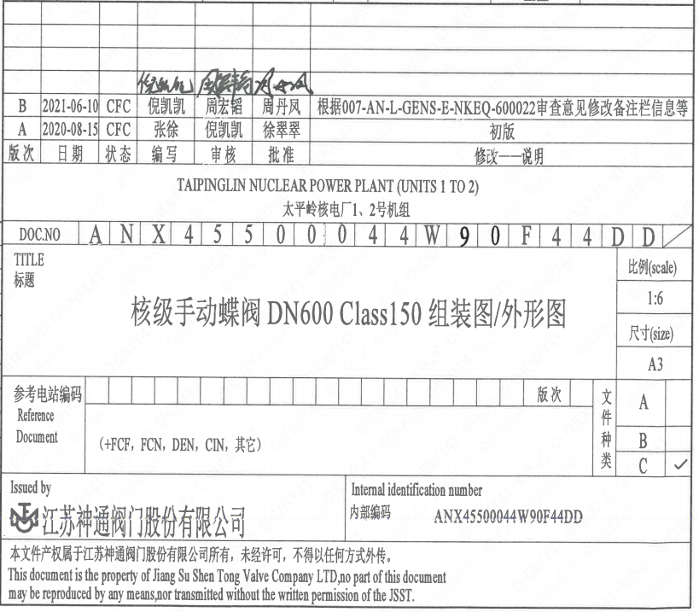
页码 | 文件编码 | 卷标 | 标题 | 参考文件编码 | 参考电站编码版次
1 | ANX45500044W90F44DD |  | 核级手动蝶阀DN600 Class150组装图/外形图

